Login
Posts and Telecommunications Institute of Technology |  |  |  |  |  |  |  | Thiết kế |  |  |  | Tài liệu phát triển |  |  |  | Tên hệ thống |  |  |  | Ứng dụng web xem phim trực tuyến |  |  |  |  |  |  | Người tạo | ĐH.Hà | Ngày tạo | 08/10/2023
 |  |  |  |  |  |  |  |  |  |  |  |  |  |  |  |  |  |  |  |  |  |  |  |  |  |  | Người cập nhật | LC. Hiếu | Ngày cập nhật
 |  |  |  |  |  |  |  |  |  |  |  |  |  |  |  | Màn hình (ID) |  |  |  | Login |  |  | Màn hình (Tên) |  |  |  | Màn hình đăng nhập
7. Giao diện màn hình

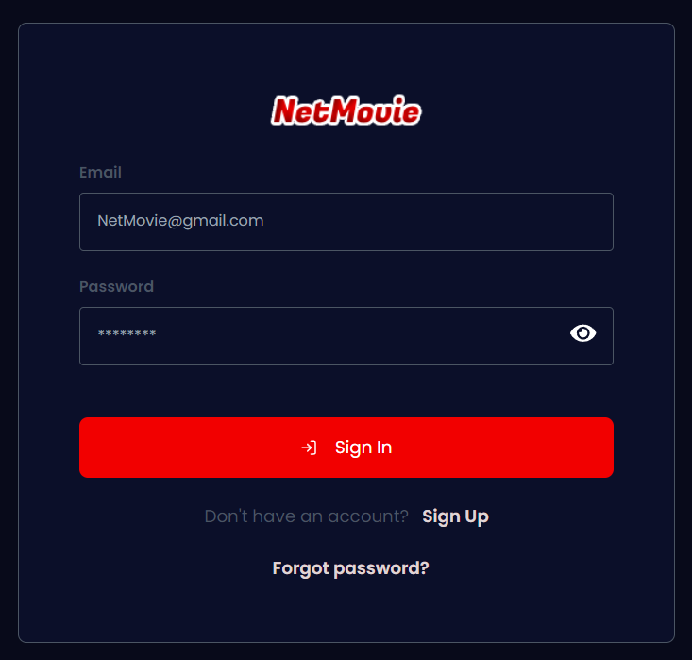

Posts and Telecommunications Institute of Technology |  |  |  |  |  |  |  | Thiết kế |  |  |  | Tài liệu phát triển |  |  |  | Tên hệ thống |  |  |  | Ứng dụng web xem phim trực tuyến |  |  |  |  |  |  | Người tạo | ĐH.Hà | Ngày tạo | 08/10/2023
 |  |  |  |  |  |  |  |  |  |  |  |  |  |  |  |  |  |  |  |  |  |  |  |  |  |  | Người cập nhật | LC. Hiếu | Ngày cập nhật
 |  |  |  |  |  |  |  |  |  |  |  |  |  |  |  | Màn hình (ID) |  |  |  | Login |  |  | Màn hình (Tên) |  |  |  | Màn hình đăng nhập

 | 8. Danh sách hạng mục

 | [Vùng nhập]
 | № | Tên hạng mục |  |  |  |  | Loại dữ liệu |  |  | Độ dài |  | Bắt buộc |  | I/O | Control |  |  |  | Format |  | Ghi chú
 | 1 | Email |  |  |  |  | Chuỗi chữ |  |  |  |  |  | Y | In | Input |  |  |  | Email
 | 2 | Password |  |  |  |  | Chuỗi chữ |  |  |  |  |  | Y | In | Input |  |  |  | Password |  | Hiển thị ********

 | [Vùng nút]
 | № | Tên hạng mục |  |  |  |  |  |  |  | Control |  |  |  |  |  |  | Ghi chú
 | 1 | Login |  |  |  |  |  |  |  | Button
 | 2 | Forgot password |  |  |  |  |  |  |  | Link
 | 3 | Sign up |  |  |  |  |  |  |  | Link

Posts and Telecommunications Institute of Technology |  |  |  |  |  |  |  | Thiết kế |  |  |  | Tài liệu phát triển |  |  |  | Tên hệ thống |  |  |  | Ứng dụng web xem phim trực tuyến |  |  |  |  |  |  | Người tạo | ĐH.Hà | Ngày tạo | 08/10/2023
 |  |  |  |  |  |  |  |  |  |  |  |  |  |  |  |  |  |  |  |  |  |  |  |  |  |  | Người cập nhật | LC. Hiếu | Ngày cập nhật
 |  |  |  |  |  |  |  |  |  |  |  |  |  |  |  | Màn hình (ID) |  |  |  | Login |  |  | Màn hình (Tên) |  |  |  | Màn hình đăng nhập

 | 9. Khái quát chức năng
 |  | (1) Hiển thị ban đầu
 |  |  | 1. Hiển thị màn hình ở trạng thái ban đầu.

 |  | (2) Xử lý đăng nhập
 |  |  | 1. Nhấn nút login thì thực hiện xử lý đăng nhập.
 |  |  | 2. Đăng nhập thành công thì di chuyển sang màn hình trang chủ của quản lý hoặc khách hàng tùy theo vai trò
 |  |  | trường hợp phát sinh lỗi thì hiển thị nội dung lỗi, không thực hiện di chuyển màn hình.

 |  | (3) Xử lý quên mật khẩu

 |  | (4) Xử lý đăng kí tài khoản

Posts and Telecommunications Institute of Technology |  |  |  |  |  |  |  | Thiết kế |  |  |  | Tài liệu phát triển |  |  |  | Tên hệ thống |  |  |  | Ứng dụng web xem phim trực tuyến |  |  |  |  |  |  | Người tạo | ĐH.Hà | Ngày tạo | 08/10/2023
 |  |  |  |  |  |  |  |  |  |  |  |  |  |  |  |  |  |  |  |  |  |  |  |  |  |  | Người cập nhật | LC. Hiếu | Ngày cập nhật
 |  |  |  |  |  |  |  |  |  |  |  |  |  |  |  | Màn hình (ID) |  |  |  | Login |  |  | Màn hình (Tên) |  |  |  | Màn hình đăng nhập

 | 10. Xử lý chi tiết
 |  | (1) Hiển thị ban đầu
 |  |  | 1. Thực hiện khởi tạo màn hình ban đầu

 |  |  |  | [Vùng nhập]
 |  |  |  | № | Tên hạng mục |  |  |  |  |  | Nội dung hiển thị |  |  |  |  |  |  |  |  |  |  | Giá trị |  |  |  | Sử dụng |  | Ghi chú
 |  |  |  | 1 | Email |  |  |  |  |  | Email |  |  |  |  |  |  |  |  |  |  | Blank |  |  |  | Có thể
 |  |  |  | 2 | Password |  |  |  |  |  | Mật khẩu |  |  |  |  |  |  |  |  |  |  | Blank |  |  |  | Có thể

 |  |  |  | [Vùng nút]
 |  |  |  | № | Tên hạng mục |  |  |  |  |  | Nội dung hiển thị |  |  |  |  |  |  |  |  |  |  | Giá trị |  |  |  | Sử dụng |  | Ghi chú
 |  |  |  | 1 | Login |  |  |  |  |  | Đăng nhập |  |  |  |  |  |  |  |  |  |  |  |  |  |  | Có thể
 |  |  |  | 2 | Forgot Password |  |  |  |  |  | Quên mật khẩu |  |  |  |  |  |  |  |  |  |  |  |  |  |  | Có thể
 |  |  |  | 3 | Sign up |  |  |  |  |  | Đăng ki ngay |  |  |  |  |  |  |  |  |  |  |  |  |  |  | Có thể

 |  | (2) Xử lý đăng nhập
 |  |  | 1. Nhấn nút login thì thực hiện xử lý.
 |  |  | 2. Xử lý check
 |  |  |  | a. Check hạng mục
 |  |  |  | № | Tên hạng mục |  |  |  |  |  | Nội dung check |  |  |  |  |  |  |  |  |  |  |  |  |  | Message
 |  |  |  | 1 | Email |  |  |  |  |  | Trường hợp chưa nhập, báo lỗi |  |  |  |  |  |  |  |  |  |  |  |  |  | Please input your email
 |  |  |  | 2 | Password |  |  |  |  |  | Trường hợp chưa nhập, báo lỗi |  |  |  |  |  |  |  |  |  |  |  |  |  | Please input your password
 |  |  |  | 3 | Email |  |  |  |  |  | Trường hợp email không đúng định dạng (example@mail.com) |  |  |  |  |  |  |  |  |  |  |  |  |  | Invalid email format
 |  |  |  | 4 | Email |  |  |  |  |  | Trường hợp nhập sai email |  |  |  |  |  |  |  |  |  |  |  |  |  | Email isn't existing
 |  |  |  | 5 | Email |  |  |  |  |  | Trường hợp nhập một email không tồn tại (chưa đăng ký) |  |  |  |  |  |  |  |  |  |  |  |  |  | Email isn't existing
 |  |  |  | 6 | Password |  |  |  |  |  | Trường hợp nhập sai password |  |  |  |  |  |  |  |  |  |  |  |  |  | Wrong password

 |  | 3. Xử lý đăng nhập
 |  |  |  | Đối tượng |  |  |  |  | Truy xuất
 |  |  |  | User |  |  |  |  | User.email |  |  |  |  |  |  |  |  | ＝ | [Vùng nhập].value
 |  |  |  |  |  |  |  |  | User.password |  |  |  |  |  |  |  |  | ＝ | [Vùng nhập].value

 |  |  | a. Client gửi yêu cầu thực hiện đăng nhập đến Server
 |  |  |  | Endpoint API: http://example.domain.vn/login
 |  |  |  | Các bước xử lý:
 |  |  |  | B1: Client đính kém thông tin username, password vào phần Body của API /login và gửi yêu cầu POST đến cho Server.
 |  |  |  | B2: Server tiếp nhận các thông tin

 |  |  |  | Thông báo |  | Trường hợp |  |  |  |  |  |  |  |  |  |  |  |  |  |  |  |  |  | Message Code
 |  |  |  | SUCCESS |  | Đăng nhập thành công |  |  |  |  |  |  |  |  |  |  |  |  |  |  |  |  |  | LOGIN_SUCCESS
 |  |  |  | FAIL |  | Kiểm tra lại email và password |  |  |  |  |  |  |  |  |  |  |  |  |  |  |  |  |  | LOGIN_E001

 |  | (3) Xử lý quên mật khẩu
 |  |  | 1. Nhấn link "Forgot password" để chuyển sang màn hình reset mật khẩu
 |  | (4) Xử lý đăng kí tài khoản
 |  |  | 1. Nhấn link "Sign up" để chuyển sang màn hình đăng kí tài khoản

